상품제안서
카오스 방수 다용도 린넨앞치마 | 상품코드: S29765

 |  |  |  |  |  |  | 02-713-8555 | www.synergygift.co.kr
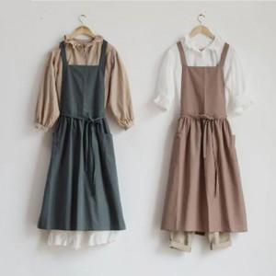

【상세/제작정보】

【인쇄/포장옵션】 | 실크 / OPP(비닐)

【공급단가】 | 수량 | 30~ | 100~ | 300~ | 1,000~ | 3,000~
*VAT별도 | 단가 | 12,350원 | 11,640원 | 11,250원 | 10,670원 | 10,470원

【상품 URL】 | https://www.synergygift.co.kr:443/src/goods_detail.php?gdno=29765

